Лист1
Размер 2,27*0,65*1,38
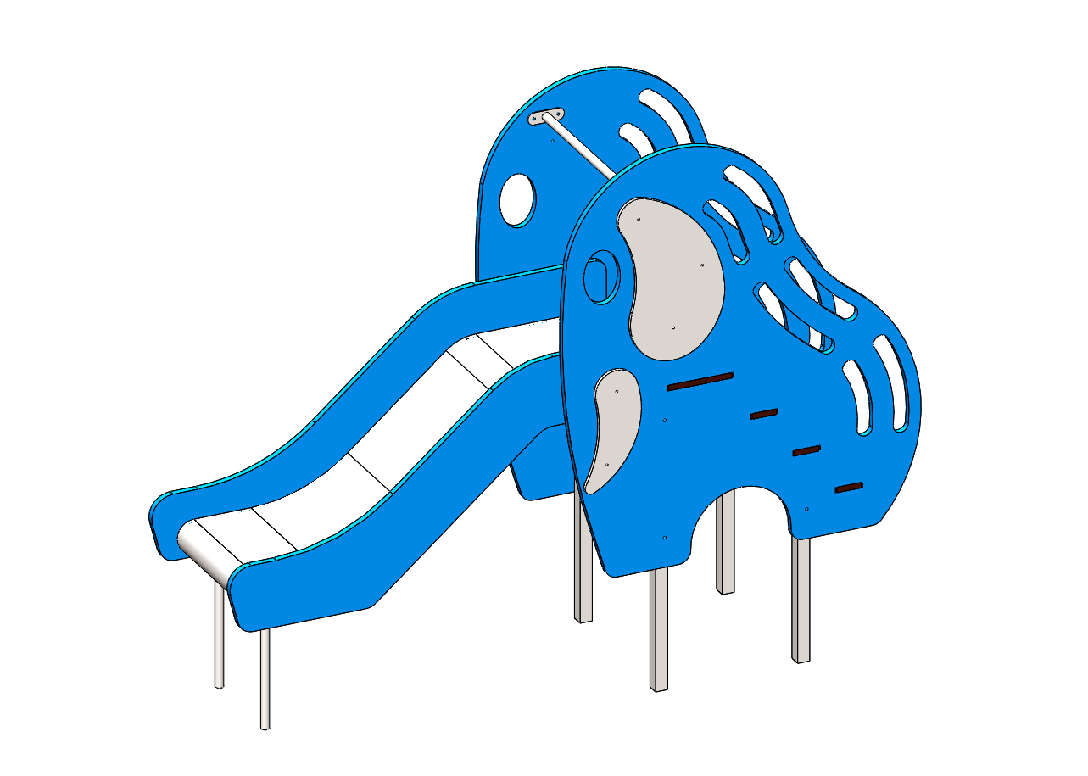 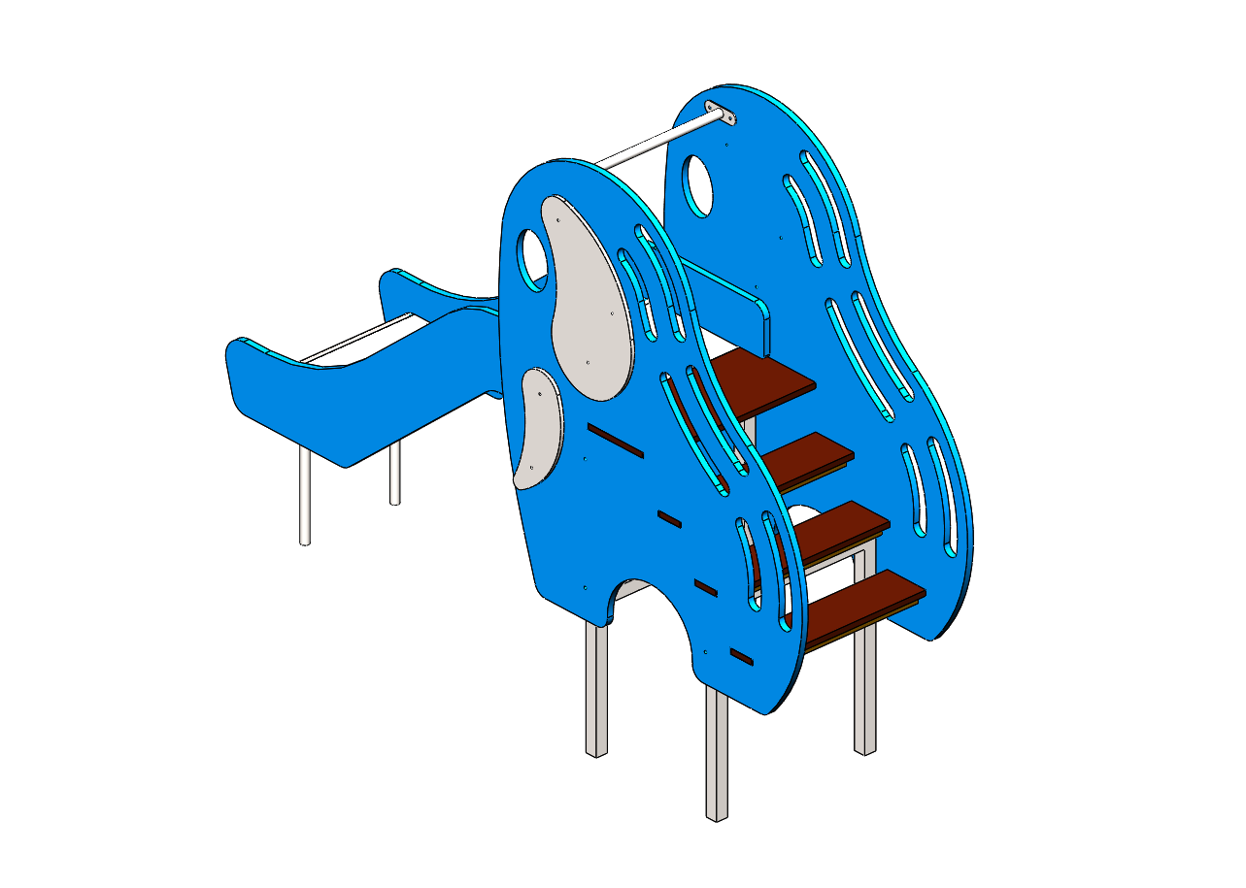

№ п/п | Артикул | Наименование | Кол-во | Изображение | цвет | Длина, м | Ширина, м | Высота, м | Объем, м3 | Объем всего | Метизы крепления на 1 комплектующую | Заглушка м8-10 (крепеж к столбу) (на 1 комплектующую) | всего м8-10 | Заглушка м6 (крепеж фанеры между собой) | всего м6 | Используемые материалы
СТОЙКИ
1 | 0010МП | Стойка горки под площадку (570х1000х40) (серый) | 1 |  | 7047 | 0.57 | 1 | 0.04 | 0.023 | 0.023 | Болт мебельный М6х80 - 4 шт. Шайба м8 увел. - 4 шт. Гайка м6 - 4 шт |  | 0 | 4 | 4 | Труба стальная квадратным сечением 40х40х2,5 мм
2 | 0011МП | Стойка горки под лестницу (570х665х40) (серый) | 1 |  | 7047 | 0.57 | 0.665 | 0.04 | 0.015 | 0.015 | Болт мебельный М6х80 - 2 шт. Шайба м8 увел. - 2 шт. Гайка м6 - 2 шт |  | 0 | 2 | 2 | Труба стальная квадратным сечением 40х40х2,5 мм
ПАНЕЛИ |  |  |  |  |  |  |  |  |  | 0.000 |  |  | 0 |  | 0
3 | 000008 | Основа горки (слоник) (1194х1377х21) (голубой) | 2 |  | 5017 | 1.194 | 1.377 | 0.021 | 0.035 | 0.069 |  | 4 | 8 |  | 0 | Фанера влагостойкая березовая. Толщина 21 мм.
4 | 000009 | Накладка "ухо слона" (599х343х15) (серый) | 2 |  | 7047 | 0.6 | 0.343 | 0.015 | 0.003 | 0.006 | Болт мебельный М6х50 - 3 шт. Шайба м8 увел. - 3 шт. Гайка м6 - 3 шт |  | 0 | 3 | 6 | Фанера влагостойкая березовая. Толщина 15 мм.
5 | 000010 | Накладка "бивень" (385х218х15) (серый) | 2 |  | 7047 | 0.385 | 0.218 | 0.015 | 0.001 | 0.003 | Болт мебельный М6х50 - 2 шт. Шайба м8 увел. - 2 шт. Гайка м6 - 2 шт |  | 0 | 2 | 4 | Фанера влагостойкая березовая. Толщина 15 мм.
 |  |  |  |  |  |  |  |  |  | 0.000 |  |  | 0 |  | 0
6 | 000012 | Ступенька лесенки (612х150х18) | 3 |  | противоскользящая | 0.612 | 0.15 | 0.018 | 0.002 | 0.005 | Саморез по дереву 3.5х35 - 2 шт. |  | 0 |  | 0 | Фанера с противоскользящим покрытие, толщиной 18 мм
7 | 0001ДБ | Подступенок (доска 35х90х570) | 4 |  | 8014 | 0.035 | 0.09 | 0.57 | 0.002 | 0.007 | Саморез по дереву 3.5х45 - 4 шт. |  | 0 |  | 0 | Брус строганный. Сосна. Сечением 35х90 мм.
8 | 000011 | Площадка(612х275х18) | 1 |  | противоскользящая | 0.612 | 0.41 | 0.018 | 0.005 | 0.005 | Саморез по дереву 3.5х35 - 2 шт. |  | 0 |  | 0 | Фанера с противоскользящим покрытие, толщиной 18 мм
 |  |  |  |  |  |  |  |  |  | 0.000 |  |  | 0 |  | 0
ФАНЕРА |  |  |  |  |  |  |  |  |  | 0.000 |  |  | 0 |  | 0
1 | 000013 | Борт левый (горка 600) 1406 x 402 x 21 | 1 | 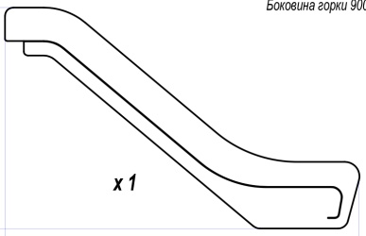 | 5017 | 1.696 | 1.06 | 0.021 | 0.038 | 0.038 | Болт мебельный М6х60 - 3 шт. Шайба м8 увел. - 3 шт. Гайка м6 - 3 шт |  | 0 | 3 | 3 | Фанера влагостойкая березовая. Толщина 21 мм.
2 | 000014 | Борт правый (горка 600) 1406 x 402 x 21 | 1 |  | 5017 | 1.254 | 0.71 | 0.021 | 0.019 | 0.019 | Болт мебельный М6х60 - 3 шт. Шайба м8 увел. - 3 шт. Гайка м6 - 3 шт |  | 0 | 3 | 3 | Фанера влагостойкая березовая. Толщина 21 мм.
3 | 000015 | Вставка (горка 600) 1186 x 185 x 21 | 2 | 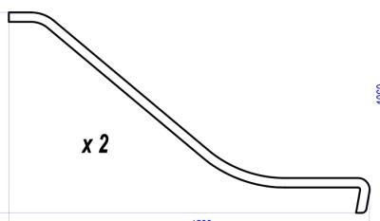 | 5017 | 1.522 | 0.847 | 0.021 | 0.027 | 0.054 |  |  | 0 |  | 0 | Фанера влагостойкая березовая. Толщина 21 мм.
МЕТАЛЛ |  |  |  |  |  |  |  |  |  | 0.000 |  |  | 0 |  | 0
4 |  | ЛИСТ НЕРЖАВЕЙКА 1,5 мм 1980х545 мм | 1 |  |  | 1.35 | 0.56 | 0.0015 | 0.001 | 0.001 |  |  | 0 |  | 0 | нержавеющая сталь толщиной 1,5 мм, Б.Пн.л.1,5 ГОСТ 19904-89
5 | 0008МП | Перемычка горки (506х80х30) | 4 |  | 7047 | 0.506 | 0.08 | 0.03 | 0.001 | 0.005 | Болт мебельный М6х50 - 4 шт. Шайба м8 увел. - 4 шт. Гайка м6 - 4 шт |  | 0 |  | 0 | Труба стальная профильным сечением 40х20х2,5 мм, Пластина металлическая толщиной 3 мм
6 | 0006МП | Крепление горки (506х70х50) | 1 | 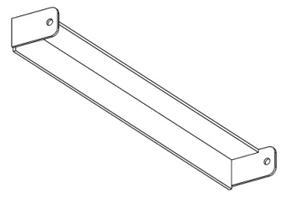 | 7047 | 0.506 | 0.07 | 0.05 | 0.002 | 0.002 | Болт мебельный М6х50 - 2 шт. Болт мебельный М6х90 - 3 шт. Шайба м8 увел. - 5 шт. Гайка м6 - 5 шт |  | 0 | 3 | 3 | Пластина металлическая толщиной 3 мм
7 | 0007МП | Опора горки закладная(528х650х80) | 1 |  | 7047 | 0.506 | 0.65 | 0.08 | 0.026 | 0.026 | Болт мебельный М6х50 - 2 шт. Шайба м8 увел. - 2 шт. Гайка м6 - 2 шт |  | 0 |  | 0 | Пластина металлическая толщиной 3 мм, Труба стальная ВГП диаметр 26.8*2,8 мм
 |  |  |  |  |  |  |  |  |  | 0.000 |  |  | 0 |  | 0
9 | 0009МП | Поучень горки 570 мм | 1 |  | 7047 | 0.57 | 0.04 | 0.1 | 0.002 | 0.002 | Болт мебельный М6х40 - 4 шт. Шайба м8 увел. - 4 шт. Гайка м6 - 4 шт | 4 | 4 |  | 0 | Пластина металлическая толщиной 3 мм, Труба стальная ВГП диаметр 26.8*2,8 мм
 |  |  |  |  |  |  |  |  |  | 0.000 |  |  | 0 |  | 0
10 | КЧМ6КС | Заглушка пластиковая на болт М6 (черные) | 25 |  | Черный | 0.027 | 0.027 | 0.016 | 0.00001 | 0.000 |  |  | 0 |  | 0 | Полипропилен
11 | КЧМ8КС | Заглушка пластиковая на болт М8-10 (черные) | 12 |  | Черный | 0.036 | 0.036 | 0.023 | 0.00003 | 0.000 |  |  | 0 |  | 0 | Полипропилен
 |  |  |  |  |  |  |  |  |  | 0.280 |  |  | 12 |  | 25

